Sumário_Summary
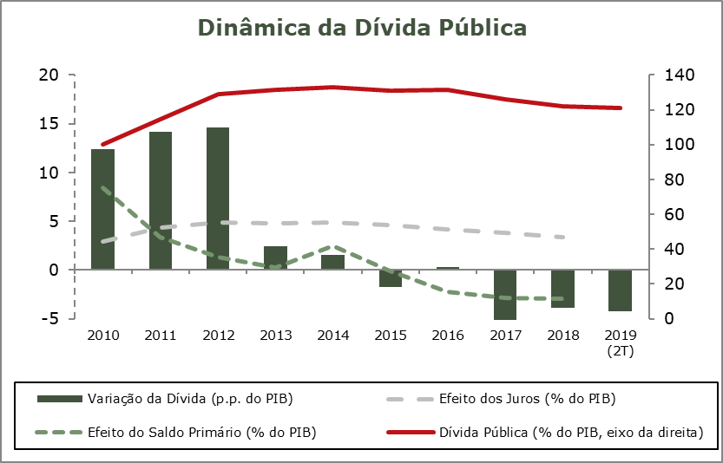
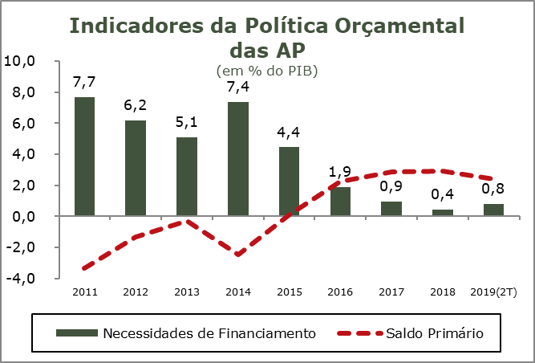
Sumário / Summary

FINANÇAS PÚBLICAS
2.º Trimestre 2019

De acordo com os valores observados para a conta das Administrações Públicas (INE), Portugal manteve no 2.º trimestre de 2019 a consolidação orçamental iniciada com o processo de ajustamento da economia portuguesa e das finanças públicas.

Nos primeiros seis meses de 2019, o desempenho financeiro do Sector das Administrações Públicas (SEC2010) registou um saldo negativo (B.9) de 789 milhões de euros (-0,8% do PIB), que compara com um saldo negativo de 2.155 milhões de euros registados no período homólogo de 2018 (-2,2% do PIB). No mesmo período de comparação, o saldo primário registou uma melhoria de 1.226 milhões de euros, situando-se em 2.404 milhões de euros, representando 2,4% do PIB. A poupança bruta alcançou o montante de 1.746 milhões de euros, mais 1.242 milhões de euros do que o registado no período homólogo.

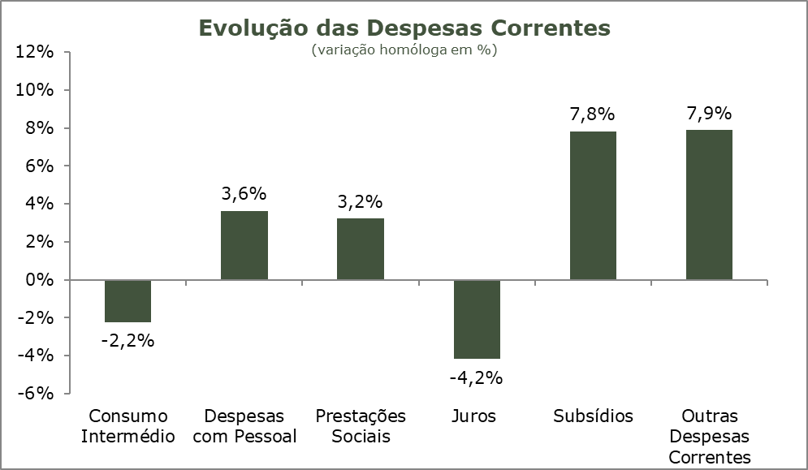
Esta evolução apoiou-se num aumento de 5,5% da receita total face ao período homólogo, o mesmo crescimento registado em todo o ano de 2018. A receita fiscal cresceu 4,3% acompanhando um crescimento de 4,7% das receitas com origem nos impostos sobre a produção e a importaçãoo e um aumento homólogo de 3,5% das receitas de impostos sobre o rendimento e o património. As contribuições sociais continuaram a reflectir a evolução positiva do mercado de trabalho registando também um crescimento da ordem dos 5,4%. Devido a esta evolução o peso da receita total no segundo trimestre de 2019 fixou-se em 41% do PIB (39,6% no período homólogo do ano anterior).

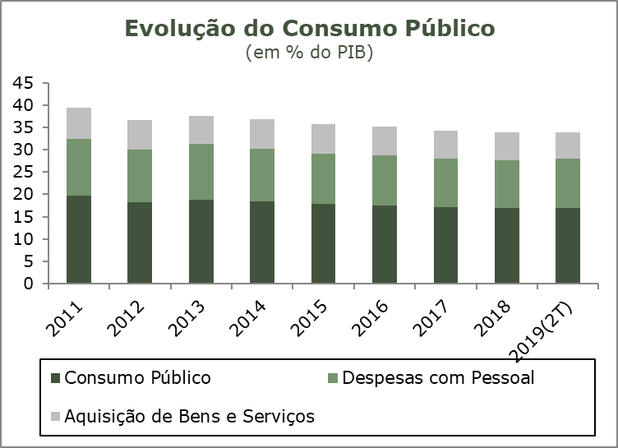
No período em análise, o crescimento da despesa total, por sua vez, situou-se em 1,9%, cerca de menos 3,6 p.p. do que o crescimento da receita total, marcado por uma redução de 2,2% do consumo intermédio e de uma redução de 4,2% da despesa com juros. Em contrapartida, as despesas com o pessoal registaram um crescimento homólogo de 3,6% e as prestações sociais aumentaram cerca de 3,2%. No 2.º trimestre de 2019 a despesa com a Formação Bruta de Capital Fixo (FBCF) manteve a sua evolução, registando um crescimento face ao período homólogo de 6,3%. O peso da despesa total no PIB manteve-se praticamente inalterado relativamente ao período homólogo (42,1% do PIB% contra 42% no primeiro semestre de 2018), ainda assim, 1,4 p.p. abaixo do valor registado em todo o ano de 2018.

O consumo público registou no 2.º semestre de 2019 um crescimento de 1,9%, inferior ao crescimento de 2,7% registado em todo o ano de 2018. A evolução do consumo público reflete o aumento de 3,6% das despesas com o pessoal, parcialmente compensadas com a redução homóloga de 2,2% das despesas com os consumos intermédios. O consumo público manteve no 2.º trimestre de 2019 o seu peso em relação ao PIB (cerca de 17%, o mesmo valor registado no período homólogo e em todo o ano de 2018).
No segundo trimestre de 2019 o stock de dívida pública bruta das Administrações Públicas situou-se em 122,2% do PIB, menos 3,8 p.p. relativamente ao valor registado no período homólogo de 2018.

Quadro_Table 7
QUADRO 7 |  |  |  |  |  |  |  |  |  |  |  | TABLE 7 | Índice/Index
Dinâmica da Dívida das Administrações Públicas - Em percentagem do PIB |  |  |  |  |  |  |  |  |  |  |  | Public debt dynamics - in percentage of GDP

 | 2010 | 2011 | 2012 | 2013 | 2014 | 2015 | 2016 | 2017 | 2018 | II T 2018 | II T 2019
 |  |  |  |  |  |  |  |  |  | II Q 2018 | II Q 2019
1. Stock da dívida bruta (final do período) | 100.2 | 114.4 | 129.0 | 131.4 | 132.9 | 131.2 | 131.5 | 126.0 | 122.2 | 125.4 | 121.1 | 1. Stock of gross debt (end of the year figure)
2. Variação da dívida (p.p. do PIB) | 12.4 | 14.2 | 14.6 | 2.4 | 1.5 | -1.8 | 0.3 | -5.4 | -3.8 | -7.1 | -4.2 | 2. Change in debt (GDP p.p.)
3. Efeito dinâmico | 0.9 | 6.3 | 10.2 | 3.2 | 2.9 | -0.3 | -0.6 | -2.6 | -1.5 | : | : | 3. Snow-ball efect
Efeito juros | 2.9 | 4.3 | 4.9 | 4.8 | 4.9 | 4.6 | 4.1 | 3.8 | 3.4 | : | : | Interest effect
Efeito do crescimento nominal do PIB | -2.1 | 2.0 | 5.3 | -1.7 | -1.9 | -4.9 | -4.8 | -6.3 | -4.9 | : | : | Nominal growth of GDP effect
4. Efeito do Saldo Primário | 8.5 | 3.3 | 1.3 | 0.3 | 2.5 | -0.1 | -2.3 | -2.8 | -2.9 | : | : | 4. Primary balance effect
5. Outros | 3.1 | 4.5 | 3.1 | -1.0 | -3.9 | -1.3 | 3.2 | 0.0 | 0.6 | : | : | 5. Other
Quota de Mercado
 | Quota de Mercado | Exportações de Bens | Procura Externa
Fonte: BP e MF. |  |  |  |  |  |  |  |  |  |  |  | Source: BoP and MF.

